상품제안서
3M 포스트잇 팝업디스펜서 KR2001(正品) | 상품코드: S05245

 |  |  |  |  |  |  | 02-713-8555 | www.synergygift.co.kr
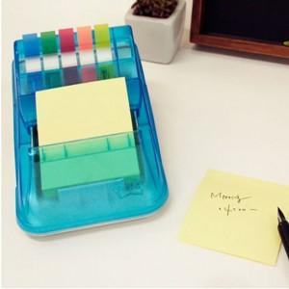

【상세/제작정보】

【인쇄/포장옵션】 | 실크 / 포장지포장

【공급단가】 | 수량 | 100~ | 500~ | 1,000~ | 3,000~ | 5,000~
*VAT별도 | 단가 | 5,260원 | 5,070원 | 4,870원 | 4,680원 | 4,560원

【상품 URL】 | https://www.synergygift.co.kr:443/src/goods_detail.php?gdno=4826

